Bienvenue
 |  |  | Après avoir pris connaissance de la partie ci-dessous, cliquez sur "démarrer" pour commencer | ➡️ | DEMARRER
 | Bienvenue sur le calculateur de l'AEE !
 | Il a pour but de vous aider à déterminer les tarifs pour le placement de vos enfants dans les structures du Réseau Asse et Boiron.
 | Il est organisé en 3 parties, à suivre dans l'ordre :

 | Une section à compléter avec les données de base | Le lien sur le calculateur pour préciser les besoins de garde |  |  | Un résumé de la simulation et l'estimation du coût mensuel
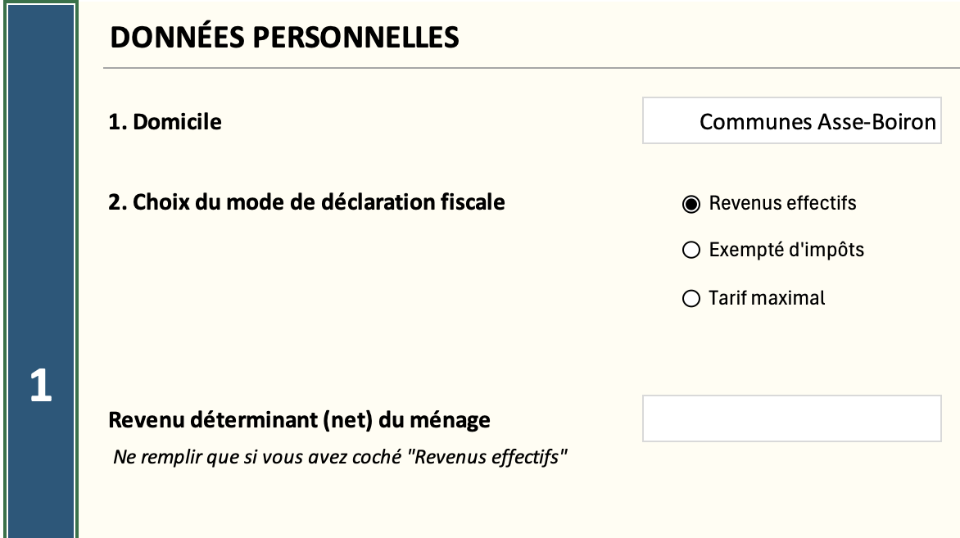 |  |  |  |  | 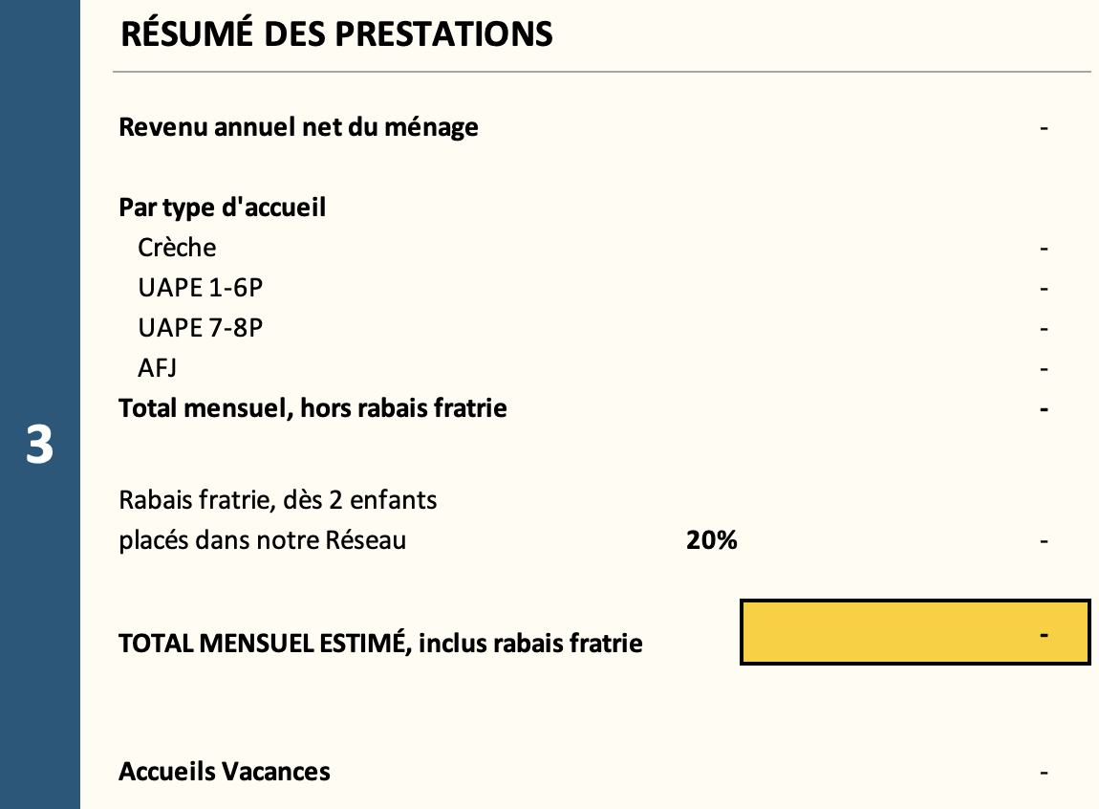

 | Vous devez renseigner les cellules en blanc. Les autres se calculent automatiquement selon votre sélection.
 | Attention : le calcul dépend de l'exactitude des données que vous fournissez.
 | Pour plus d’informations, se référer au règlement tarifaire qui se trouve sur notre site internet : |  | www.asse-boiron.ch
 | En cas de questions supplémentaires, n'hésitez pas à nous contacter à : |  | reseau@asse-boiron.ch
 | Concernant les subventions, veuillez vous adresser directement à : |  | subventions@asse-boiron.ch

